事業計画書（様式3（Ⅰ））記入例
仕様書、審査基準等に従って作成してください。
適宜、図式化や必要に応じて行を追加してください。※別紙は不可とします

終了日は、令和６年度内かつ全ての整理及び精算が完了できる日を記載してください。（３月３１日まで実施する場合、その日までに整理・精算の完了をする必要があります）
 |  |  |  |  |  |  |  |  |  |  | （様式３)
事 業 計 画 書
Ⅰ 委託事業の内容
１．事業名
今回、企画提案する事業の名称を記載してください。
２．実施期間
令和 年 月 日（ ） ～ 令和 年 月 日（ ）
３．本事業の目的
事業の目指すところを具体的にイメージできるように記載してください。
例） 本事業は、〇〇という生活文化等が抱える・・・・・という課題に対し、この課題解決の一助となる
取組として、「伝統×創造」の視点による・・・・・を行うことで、〇〇の振興を図るとともに、波及的な
効果として、・・・・・を目指すものである。
４．事業の内容（３．を達成するための具体的な取組を項目に添って記載すること）
（１）本事業の実施に係る業務
〇事業の概要等
事業概要のほか、企画内容における創造性、新規性や工夫した点、期待される効果、波及的な効果等を具体的に記載してください。
・テーマとする生活文化等：〇〇〇
・取組名：〇〇〇
・趣旨、コンセプト：〇〇〇
・創造性、新規性や工夫する点等
例）従来、・・・・・に親しむには・・・・・のような方法が一般的であるが、・・・・・が課題である。
このため本事業では、・・・・・に・・・・・・・を取り入れた、新しい・・・・・を実施することで、
・・・・・の振興を図る。
・期待される効果：〇〇〇
・波及的な効果：〇〇〇 など
〇事業の詳細
事業の詳細のほか、本事業の特色等、必要な事項を記載してください。
例） 企画①
・実施内容：〇〇〇
・実施期間：令和○年○月○日（○）～○月○日（○）
・実施場所：○○○（▲県▲市）
・詳 細：○○○
・特 色：〇〇〇 など
企画②
・実施内容：〇〇〇
・実施期間：令和○年○月○日（○）～○月○日（○）
・実施場所：○○○（▲県▲市）
・参加者数：〇〇名の予定
・実施回数：〇〇回
・料金設定：参加費〇〇円 ※料金設定の根拠を具体的に記載
・オンライン開催の有無：
・特 色：〇〇〇 など
自走化モデル案として、自走化に向けての取組方針や翌年度以降の事業計画（収支計画を含む）等を記載してください。
例）自走化のためには、・・・・・が必要である。
このため、本事業を通して・・・・・を検討し、・・・・・によって収益を見込み自走化を行う。
・事業計画
〇〇〇〇〇〇
・収支計画
〇翌年度以降の自走化モデル案
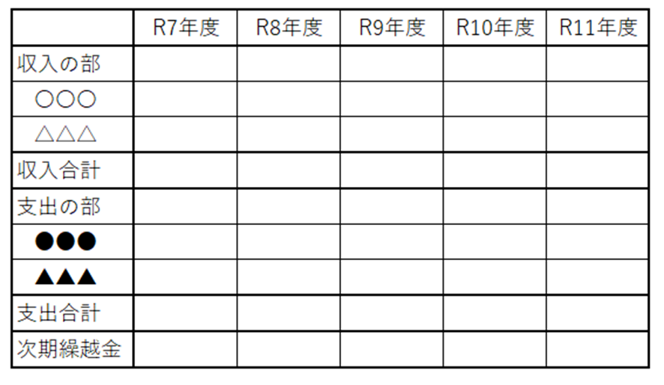
〇事業効果の検証方法
企画内容全体の効果や自走化に向けた事業計画等について、本事業を通じて測定・検証する事項や、その実施方法等を具体的に記載してください。
例）・・・・・の効果を測るため、・・・・・を対象に、・・・・・調査を・・・・・の方法で実施する。
検証①
・方 法：〇〇〇によるヒアリング
・目 的：〇〇〇
・対象者:
検証②
・方 法：〇〇〇によるアンケート
・目 的：〇〇〇
・対象者:
本事業を周知するための広報活動について、具体的な実施計画と工夫する点等を記載してください。
例）一般に対しては・・・・・の方法で周知する。特に若年層（生活文化に触れてこなかった層）に
対しては、本事業をより広く周知するため、・・・・・・を実施する。
広報①
・方法：SNSによる〇〇〇
・背景や目的：〇〇〇
・ターゲット層：〇〇〇 など
広報②
・方法：〇〇〇の掲示、配布
・背景や目的：〇〇〇
・ターゲット層：〇〇〇 など
仕様書にあるアンケート調査の他、参加者や、事業に関わる生活文化等の従事者に対しての調査等、事業後の成果報告の具体案を記載してください。また、成果報告の内容を翌年度以降の自走化プランにどのように活かすかについても記載してください。その他、必要とされる業務がある場合、それもあわせて記載してください。
※記載例
（２）本事業の周知等に係る業務
（３）本事業の成果報告、その他、必要とされる業務 （成果報告書に記述する内容を具体的に記入すること）
５．課題項目別実施期間 ※業務項目はなるべく詳細に記載ください
業務項目 |  | ★月 | ★月 | ★月 |  | ★月 | ★月 | ★月 | ★月 | ★月 | ★月
運営準備
周知
業務項目は適宜追加してください
実施
報告
６．事業を実施する業務体制について
下図のように事業を実施するにあたっての体制を記載してください。
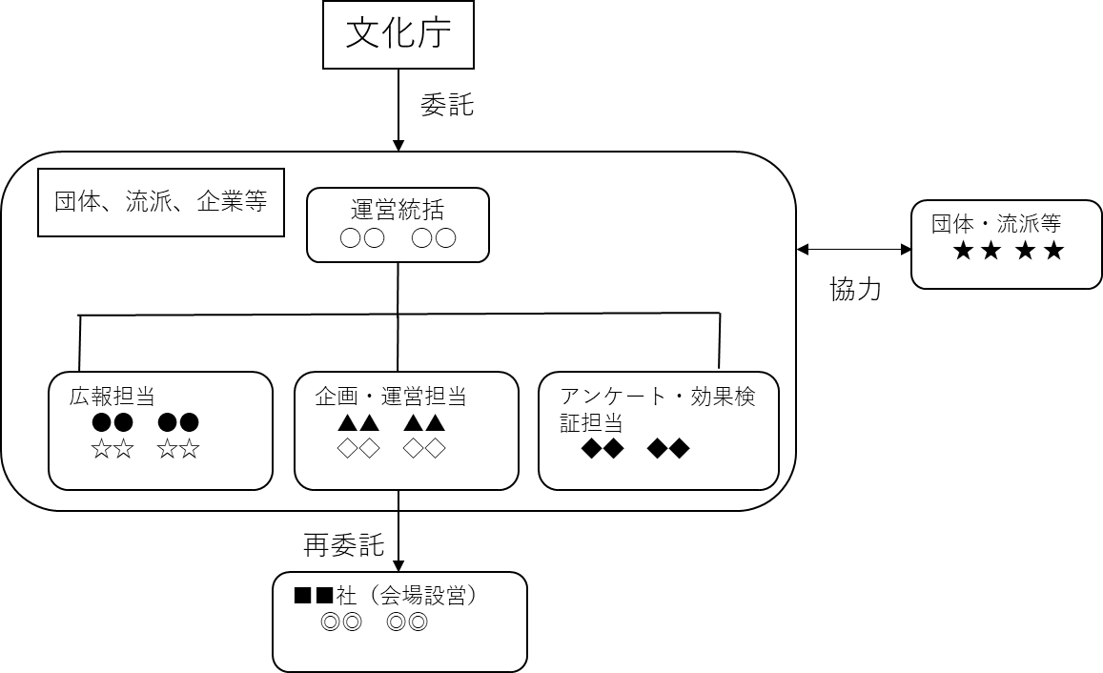 例） 企画及び実施に当たっては、生活文化等に従事する・・・・・と協力する。 また、・・・・・の業務は・・・・・へ再委託する。
７．応募事業に類するこれまでの取組実績・成果
応募するに当たり、記載すべき事項がある場合は具体的に内容を記載してください。
８．その他特記事項

９．今回応募する事業が過去に補助金や委託等を受けた実績
補助金等の名称 | 交 付 者 |  |  |  |  | 交 付 額 |  | 交付年度 | 事業名称

１０．この事業について受ける協力等（共催、後援を含む。）
協力者 |  |  |  |  | 協力内容

共催・後援の内容が企画提案に深く関係する場合は、「４．事業の内容」にも
詳細を記載してください。

１１．知的財産権の帰属

１２．再委託に関する事項
（１）再委託
再委託の相手方の住所及び氏名

再委託を行う業務の範囲

再委託の必要性

再委託金額（単位：円）
 |  |  |  | 円

１３．知的財産権及びノウハウの封印の記録

